关系图
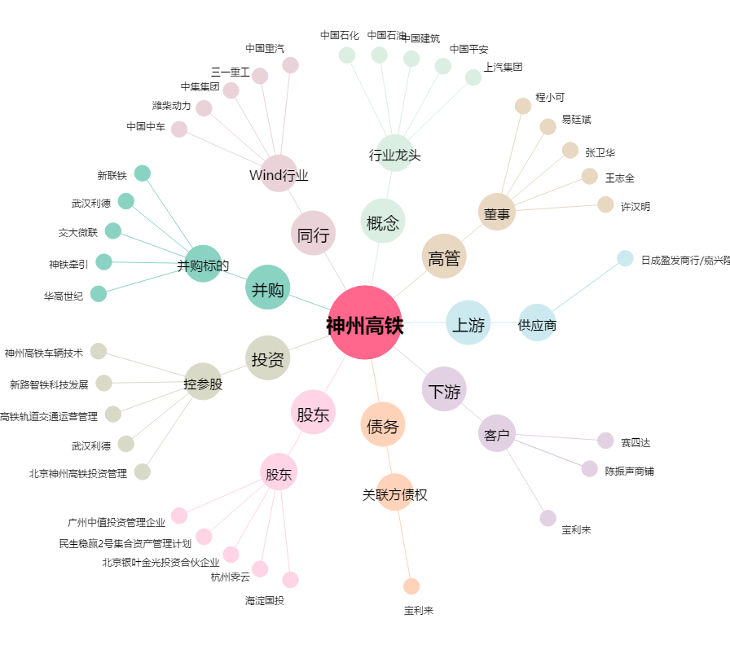
神州高铁[000008.SZ] - 关系概览图

